상품제안서
퀸스 무광머그 13oz | 상품코드: F19000

 |  |  |  |  |  |  | 02-412-0044 | www.easy1.co.kr
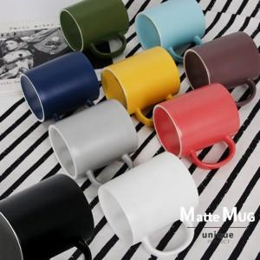

【상세/제작정보】 | 가마 고온소성 열전사 별도문의

【인쇄/포장옵션】 | 실크 / 포장지포장

【공급단가】 | 수량 | 200~ | 300~ | 500~ | 1,000~ | 3,000~
*VAT별도 | 단가 | 3,170원 | 3,050원 | 2,930원 | 2,820원 | 2,740원

【상품 URL】 | https://easy1.co.kr:443/src/goods_detail.php?gdno=19000

